获取省份
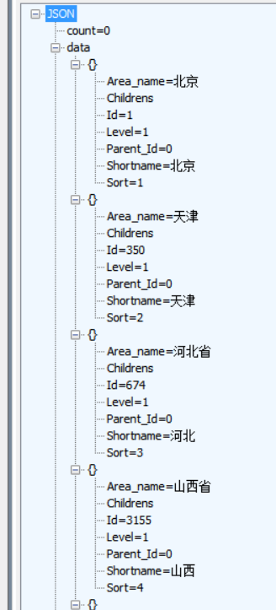
接口URL | http://120.25.212.63:886/api/Area/GetProvince?Id=1
接口描述 | 获取省份/省份下级市区
请求参数 | 字段名称 | 类型 | 说明
 | Id | int | 0 获取所有省份; 1(广东省数据)

响应参数 | 字段名称 | 类型 | 说明

请求格式用例 POST
响应格式用例 | 如右图

域名：http://www.zrytech.com/XinFa

